关系图
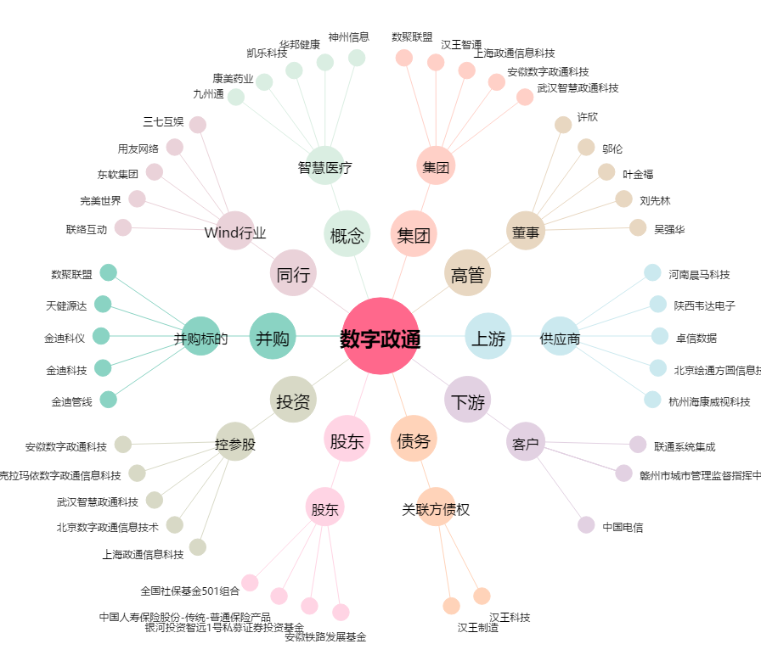
数字政通[300075.SZ] - 关系概览图

